Forsíða


Gróttu mót 6. flokkur karla eldra ár 19. - 20. nóvember
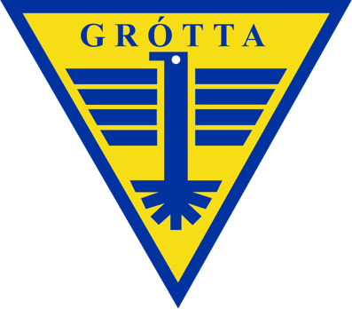

 |  | Klefar í boði

 | Mótið er spilað á tveimur dögum, spilað verður í tveimur völlum.

